Sheet1
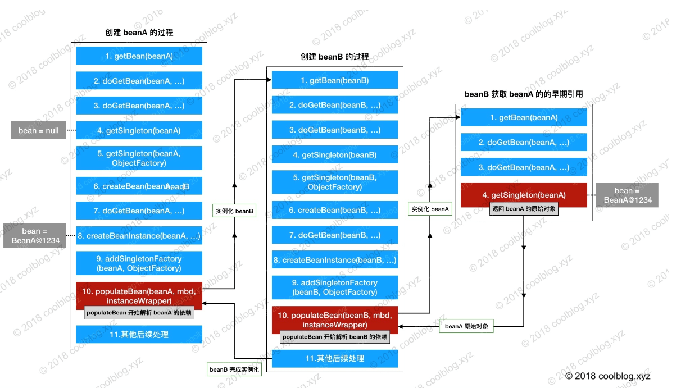
doGetBean 的执行流程。如下：
1.转换 beanName
- 如果是FactoryBean，那么就是&开头，需要去&
- 如果传入的是alias，那么需要根据alias转换为真正代表的
2.从缓存中获取实例
Object sharedInstance = getSingleton(beanName);
3.如果实例不为空，且 args = null。调用 getObjectForBeanInstance 方法，并按 name 规则返回相应的 bean 实例
4.若实例为空，两种情况：bean还没创建或者当前容器有父容器，beanName 对应的 bean 实例可能是在父容器中被创建。
- 调用parentBeanFactory.getBean()到父容器中查找 bean 实例
5.若父容器中不存在，则进行下一步操作 – 合并BeanDefinition
final RootBeanDefinition mbd = getMergedLocalBeanDefinition(beanName);
6.处理依赖Bean
String[] dependsOn = mbd.getDependsOn();
7.创建并缓存 bean，分三种情况：单例，多例，其他类型
- 单例方式则调用getSingleton的createBean创建
- 多例调用getObjectForBeanInstance方法
8.最后按需转换 bean 类型，并返回转换后的 bean 实例。
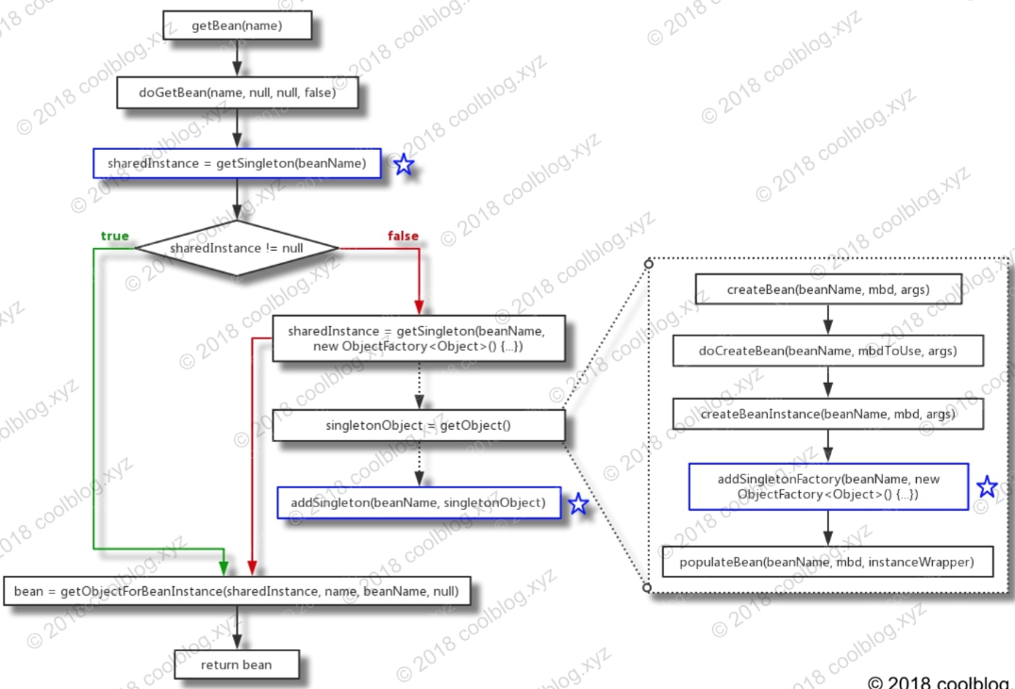
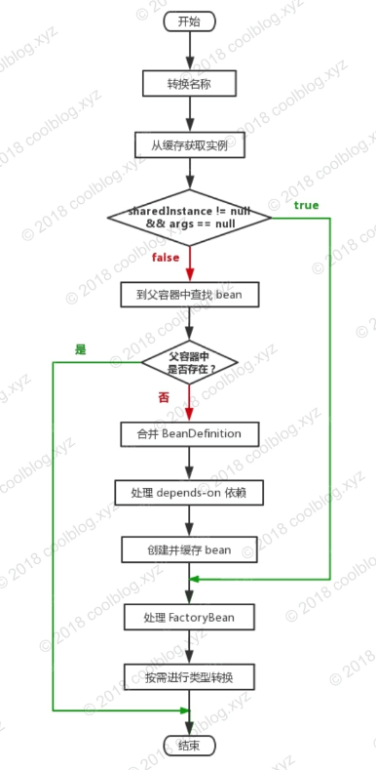

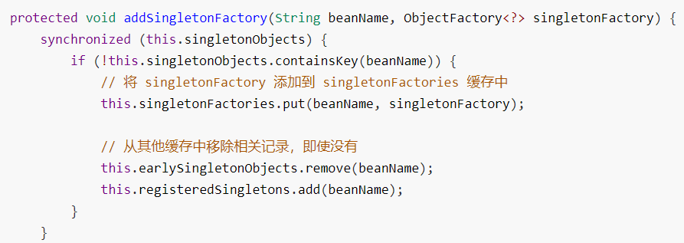
这里分析一下循环依赖问题：

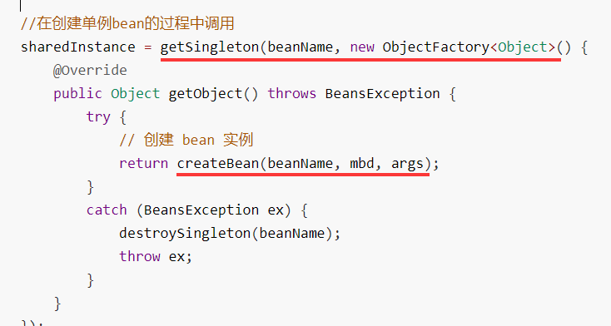

循环依赖总流程图分析：

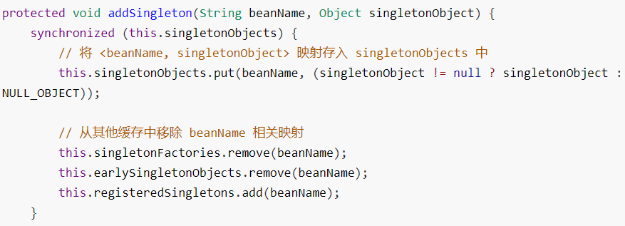
这两个方法是getSingleton里的两个方法

